Sheet1
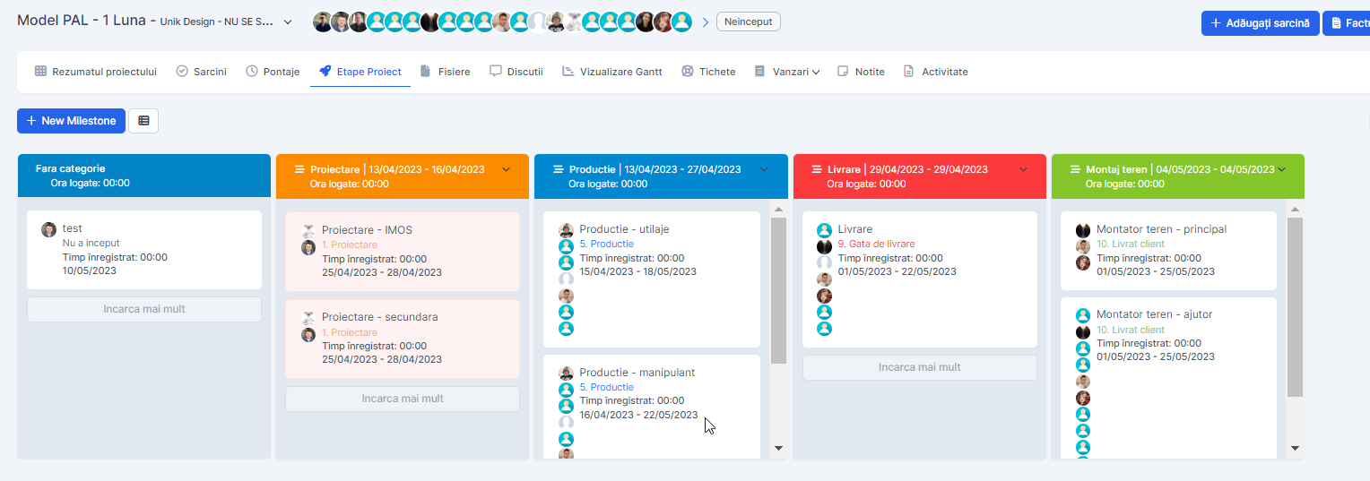
 | Raport comparativ Faptic VS Scriptic |  |  |  |  |  |  |  | Setings defaut %
 |  | 20% | 3% | 30% | 27% | 5% | 10% |  | 5%
Tip | Valoare totala | Vanzare | Proiectare | Bon consum | Productie | Livrare | Montaj | Ajustari (fara categorie) | Profit
Scriptic (estimate %) | 20138.66 | 4027.73 | 604.16 | 6041.60 | 5437.44 | 1006.93 | 2013.87 | 0.00 | 1006.93
Faptic | 20138.66 |  | Proiectare | BC | Productie | Livrare | Montaj teren | Fara categorie | value=D5-(E5+F5+G5+H5+I5+J5+K5)
Total | 20138.66 | 4027.73 | 604.16 | 6041.60 | 5437.44 | 1006.93 | 2013.87 | 0.00 | 1006.93

